상품제안서
지벨로 3단 휴대용 저소음 초경량 고리형 선풍기 2000mAh | 상품코드: S47274

 |  |  |  |  |  |  | 02-713-8555 | www.synergygift.co.kr
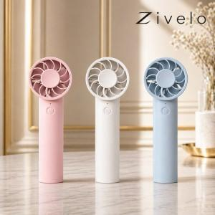

【상세/제작정보】

【인쇄/포장옵션】 | 실크, 레이저, 풀칼라 / 포장지포장

【공급단가】 | 수량 | 50~ | 100~ | 300~ | 1,000~ | 3,000~
*VAT별도 | 단가 | 6,110원 | 5,780원 | 5,490원 | 5,350원 | 5,260원

【상품 URL】 | https://www.synergygift.co.kr:443/src/goods_detail.php?gdno=47274

